Sheet1
区域 | 国家 | 型号 | 封装形式 | 图片 | CAT等级 | 支持频段 | 认证
亚洲 | 中国大陆、印度 | EC20-CE | LCC\PCIE | 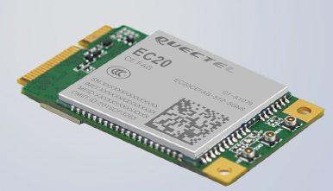 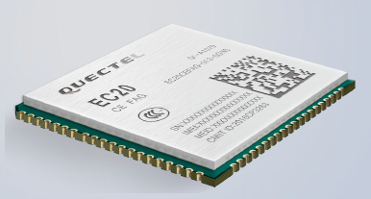 | CAT4 | LTE FDD: B1/B3/B5/B8 LTE TDD: B38/B39/B40/B41 TD-SCDMA: B34/B39 WCDMA: B1/B8 CDMA: BC0 GSM: 900/1800MHz | CCC/型号核准/入网

 | 东南亚： 印尼/泰国/印度/老挝/马来西亚/新加坡/韩国/越南等 西亚： 卡塔尔/阿联酋等 香港/澳门 | EC25-E EC25-EU EC25-EC EC25-EUX | LCC\PCIE | 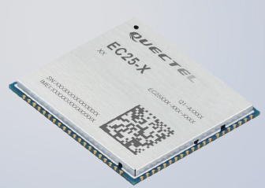 | CAT4 | EC25-E: LTE FDD: B1/B3/B5/B7/B8/B20 LTE TDD: B38/B40/B41 WCDMA: B1/B5/B8 GSM: B3/B8 EC25-EU: LTE FDD: B1/B3/B7/B8/B20/B28A LTE TDD: B38/B40/B41 WCDMA: B1/B8 GSM: B3/B8 EC25-EC（降成本Flash配置1+1）: LTE FDD: B1/B3/B7/B8/B20/B28A WCDMA: B1/B8 GSM: B3/B8 EC25-EUX（ThreadX O.S.）: LTE FDD: B1/B3/B7/B8/B20/B28A LTE TDD: B38/B40/B41 WCDMA: B1/B8 GSM: B3/B8 | CE/ROHS/ GCF(planning)/NBTC/ICA.SA

 | 日本 | EC25-J | LCC\PCIE |  | CAT4 | LTE FDD: B1/B3/B8/B18/B19/B26 LTE TDD: B41 WCDMA: B1/B6/B8/B19 | Telec/JATE Softbank/KDDI/NTT DOCOMO三大运营商IOT认证

欧洲 | 德国/法国/英国/意大利/比利时/荷兰/西班牙/俄罗斯/乌克兰/土耳其/外蒙古等国家 | EC25-E EC25-EU EC25-EC EC25-EUX | LCC\PCIE | 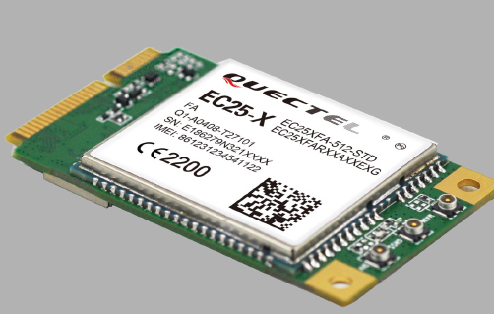 | CAT4 | EC25-E: LTE FDD: B1/B3/B5/B7/B8/B20 LTE TDD: B38/B40/B41 WCDMA: B1/B5/B8 GSM: B3/B8 EC25-EU: LTE FDD: B1/B3/B7/B8/B20/B28A LTE TDD: B38/B40/B41 WCDMA: B1/B8 GSM: B3/B8 EC25-EC（降成本Flash配置1+1）: LTE FDD: B1/B3/B7/B8/B20/B28A WCDMA: B1/B8 GSM: B3/B8 EC25-EUX（ThreadX O.S.）: LTE FDD: B1/B3/B7/B8/B20/B28A LTE TDD: B38/B40/B41 WCDMA: B1/B8 GSM: B3/B8 | CE/ROHS/ GCF(planning)、Vodanfone/Deutsche Telekom/British Telekom/FAC

北美 | 美国/加拿大\墨西哥 | EC25-A EC25-V EC25-AF EC25-MX | LCC\PCIE |  | CAT4 | EC25-A: LTE FDD: B2/B4/B12 WCDMA: B2/B4/B5 EC25-V（Version运营商版本）: LTE FDD: B4/B13 EC25-AF: LTE FDD: B2/B4/B5/B12/B13/B14/B66/B71 WCDMA: B2/B4/B5 EC25-MX(ThreadX O.S.): LTE FDD: B2/B4/B5/B7/B28/B66 WCDMA: B2/B4/B5 | FCC PTCRB AT&T T-Mobile IC/ROGERS TELUS USCC

拉美、大洋洲 | 中国台湾/澳大利亚/新西兰等/巴西/阿根廷/智利/秘鲁/哥伦比亚等国家。 | EC25-AU EC25-AUT EC25-AUTL | LCC\PCIE |  | CAT4 | EC25-AU: LTE FDD: B1/B2②/B3/B4/B5/B7/B8/B28 LTE TDD: B40 WCDMA: B1/B2/B5/B8 GSM: B2/B3/B5/B8 EC25-AUT: LTE FDD: B1/B3/B5/B7/B28 WCDMA: B1/B5 EC25-AUTL: LTE FDD: B3/B7/B28 | Anatel/RCM/NCC
Global | 全球 | EG25-G | LGA\PCIE | 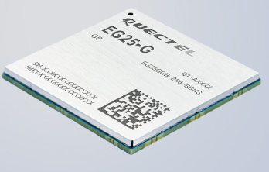 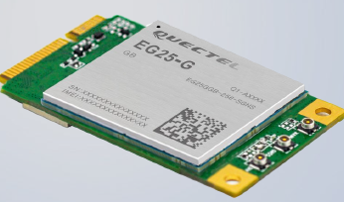 | CAT4 | EG25-G LTE FDD: B1/B2/B3/B4/B5/B7/B8/B12/B13/B18/ B19/B20/B25/B26/B28 LTE TDD: B38/B39/B40/B41 UMTS: B1/B2/B4/B5/B6/B8/B19 GSM: B2/B3/B5/B8 | 已包含全球主要地区运营商及强制认证，当前进展完成90%，除台湾、俄罗斯还在进行。

